2.Pivot vc
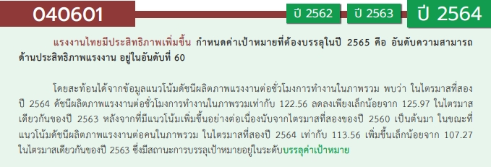
องค์ประกอบ/ปัจจัย | ปีงบประมาณ
 | 2561 | 2562 | 2563 | 2564 | 2565 | 2566 | รวมจำนวนโครงการทั้งหมด
040601V01 | 1 | 5 | 7 | 11 | 7 |  | 31
040601F0101 | 1 | 1 | 4 | 1 | 1 |  | 8
040601F0102 |  |  |  | 1 |  |  | 1
040601F0103
040601F0104 |  | 1 | 2 | 1 | 1 |  | 5
040601F0105
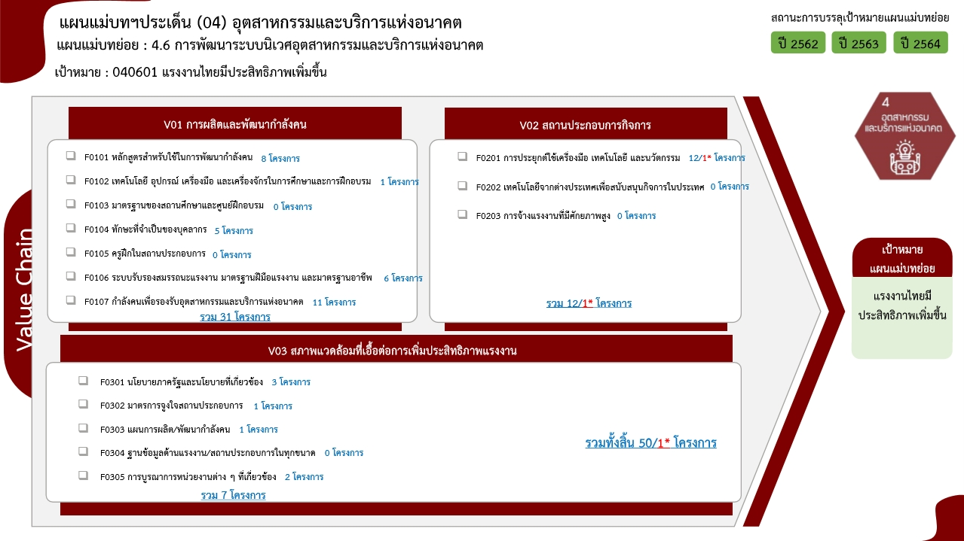
040601F0106 |  | 1 |  | 3 | 2 |  | 6
040601F0107 |  | 2 | 1 | 5 | 3 |  | 11
040601V02 |  | 3 | 2 | 5 | 1 | 1 | 12
040601F0201 |  | 3 | 2 | 5 | 1 | 1 | 12
040601F0202
040601F0203
040601V03 |  | 1 | 3 | 1 | 2 |  | 7
040601F0301 |  |  | 1 | 1 | 1 |  | 3
040601F0302 |  |  |  |  | 1 |  | 1
040601F0303 |  |  | 1 |  |  |  | 1
040601F0304
040601F0305 |  | 1 | 1 |  |  |  | 2
ไม่สอดคล้องกับ V และ F ใด | 1 |  | 1 |  |  |  | 2
F00 | 1 |  | 1 |  |  |  | 2
รวมจำนวนโครงการทั้งหมด | 2 | 9 | 13 | 17 | 10 | 1 | 52
*F00 หมายถึง โครงการไม่สอดคล้องกับองค์ประกอบและปัจจัยใดของเป้าหมายแผนแม่บทย่อย

 |  |  |  |  |  |  |  | หมายเหตุ: n* หมายถึง โครงการเพื่อขับเคลื่อนการบรรลุเป้าหมายตามยุทธศาสตร์ชาติ ประจำปีงบประมาณ พ.ศ. 2566
โครงการที่ไม่สอดคล้องกับองค์ประกอบและปัจจัยใดของเป้าหมายแผนแม่บทย่อย จำนวน 2 โครงการ

4.รวม
โครงการภายใต้เป้าหมายแผนแม่บทย่อย : 040601 แรงงานไทยมีประสิทธิภาพเพิ่มขึ้น
โครงการที่ปรากฎเป็นโครงการที่ผ่านการอนุมัติจากผู้บริหาร (M7) ของหน่วยงานเท่านั้น (ข้อมูล ณ เดือนมีนาคม 2565)

ชื่อโครงการ / การดำเนินงาน | ปีงบประมาณ | วันที่เริ่มต้นโครงการ | วันที่สิ้นสุดโครงการ | หน่วยงานระดับกองหรือเทียบเท่า | หน่วยงานระดับกรมหรือเทียบเท่า | หน่วยงานระดับกระทรวงหรือเทียบเท่า | ประเภทโครงการ | องค์ประกอบ | ปัจจัย
ผลผลิตการบริหารและใช้ประโยชน์อุทยานวิทยาศาสตร์ประเทศไทย | 2561 | ตุลาคม 2560 | กันยายน 2562 | สำนักงานกลาง | สำนักงานพัฒนาวิทยาศาสตร์และเทคโนโลยีแห่งชาติ (พว.) | กระทรวงการอุดมศึกษา วิทยาศาสตร์ วิจัยและนวัตกรรม |  | 040601V01 | 040601F0101
2.1.1 โครงการจัดตั้งบริษัทในเครือเพื่อดำเนินธุรกิจต่อเนื่อง | 2561 | มกราคม 2561 | กันยายน 2563 | ฝ่ายพัฒนาธุรกิจ | การรถไฟฟ้าขนส่งมวลชนแห่งประเทศไทย | กระทรวงคมนาคม |  | 040601V00 | 040601F00
โครงการจัดตั้งสถาบันวิจัยและนวัตกรรมแห่งชาติ | 2562 | ตุลาคม 2561 | กันยายน 2562 | สำนักงานกลาง | สำนักงานพัฒนาวิทยาศาสตร์และเทคโนโลยีแห่งชาติ (พว.) | กระทรวงการอุดมศึกษา วิทยาศาสตร์ วิจัยและนวัตกรรม |  | 040601V02 | 040601F0201
โครงการพัฒนามาตรฐานกำลังคนอาชีวศึกษาด้านเทคโนโลยีนวัตกรรม (Innovative Technology) ให้พร้อมก้าวสู่ THAILAND 4.0 | 2562 | ตุลาคม 2561 | กันยายน 2562 | ศูนย์ประสานงานสถาบันการอาชีวศึกษา | สำนักงานคณะกรรมการการอาชีวศึกษา | กระทรวงศึกษาธิการ |  | 040601V01 | 040601F0101
พัฒนาและขยายผลการใช้เทคโนโลยีรีไซเคิลของกรมอุตสาหกรรมพื้นฐานและการเหมืองแร่ เพื่อสร้าง/ขยายเครือข่ายการนำขยะหรือของเสียกลับมาใช้ประโยชน์ | 2562 | ตุลาคม 2561 | กันยายน 2562 | กองนวัตกรรมวัตถุดิบและอุตสาหกรรมต่อเนื่อง | กรมอุตสาหกรรมพื้นฐานและการเหมืองแร่ | กระทรวงอุตสาหกรรม |  | 040601V02 | 040601F0201
ส่งเสริมการใช้เทคโนโลยีรีไซเคิลเพื่อพัฒนาและประยุกต์ใช้วัตถุดิบทดแทนในอุตสาหกรรมชิ้นส่วนเครื่องจักรกล | 2562 | ตุลาคม 2561 | กันยายน 2562 | กองนวัตกรรมวัตถุดิบและอุตสาหกรรมต่อเนื่อง | กรมอุตสาหกรรมพื้นฐานและการเหมืองแร่ | กระทรวงอุตสาหกรรม |  | 040601V02 | 040601F0201
โครงการเป็นเจ้าภาพจัดการประชุม 16th ASEAN Senior Officials Meeting on Minerals (Working Groups Meetings) | 2562 | ตุลาคม 2561 | กันยายน 2562 | กองยุทธศาสตร์และแผนงาน | กรมอุตสาหกรรมพื้นฐานและการเหมืองแร่ | กระทรวงอุตสาหกรรม |  | 040601V03 | 040601F0305
โครงการเพิ่มผลิตภาพแรงงานอุตสาหกรรมสาขาอุตสาหกรรมไฟฟ้าและอิเล็กทรอนิกส์ | 2562 | ธันวาคม 2561 | กันยายน 2562 | กองนโยบายอุตสาหกรรมมหาภาค | สำนักงานเศรษฐกิจอุตสาหกรรม | กระทรวงอุตสาหกรรม |  | 040601V01 | 040601F0107
โครงการยกระดับศักยภาพแรงงานให้มีทักษะที่หลากหลายพร้อมก้าวเข้าสู่อุตสาหกรรม 4.0 | 2562 | ธันวาคม 2561 | กันยายน 2562 | กองนโยบายอุตสาหกรรมมหาภาค | สำนักงานเศรษฐกิจอุตสาหกรรม | กระทรวงอุตสาหกรรม |  | 040601V01 | 040601F0107
โครงการยกระดับผลิตภาพแรงงาน 4.0 สาขาอุตสาหกรรมแปรรูปอาหาร | 2562 | ธันวาคม 2561 | กันยายน 2562 | กองนโยบายอุตสาหกรรมมหาภาค | สำนักงานเศรษฐกิจอุตสาหกรรม | กระทรวงอุตสาหกรรม |  | 040601V01 | 040601F0104
โครงการเพิ่มผลิตภาพบุคลากรด้วยระบบรับรองความสามารถบุคลากรในอุตสาหกรรมยานยนต์ | 2562 | ธันวาคม 2561 | กันยายน 2562 | กองนโยบายอุตสาหกรรมมหาภาค | สำนักงานเศรษฐกิจอุตสาหกรรม | กระทรวงอุตสาหกรรม |  | 040601V01 | 040601F0106
โครงการพัฒนากำลังแรงงานในอุตสาหกรรมยานยนต์และชิ้นส่วนยานยนต์ไทยเพื่อรองรับนวัตกรรมยานยนต์สมัยใหม่ ภายใต้การขับเคลื่อนภารกิจ กพร.ปช ประจำปีงบประมาณ พ.ศ. 2563 | 2563 | ตุลาคม 2562 | ธันวาคม 2562 | กองแผนงานและสารสนเทศ | กรมพัฒนาฝีมือแรงงาน | กระทรวงแรงงาน |  | 040601V03 | 040601F0301
โครงการขับเคลื่อนแผนพัฒนาแรงงานและประสานงานการฝึกอาชีพจังหวัด (กพร.ปจ.) ประจำปีงบประมาณ พ.ศ. 2563 | 2563 | ตุลาคม 2562 | กันยายน 2563 | กองแผนงานและสารสนเทศ | กรมพัฒนาฝีมือแรงงาน | กระทรวงแรงงาน |  | 040601V03 | 040601F0303
โครงการศูนย์ฝึกอบรมความเป็นเลิศด้านเทคโนโลยีชั้นสูง | 2563 | ตุลาคม 2562 | กันยายน 2563 | สำนักพัฒนาผู้ฝึกและเทคโนโลยีการฝึก | กรมพัฒนาฝีมือแรงงาน | กระทรวงแรงงาน |  | 040601V01 | 040601F0101
โครงการวิจัยเพื่อพัฒนาและปรับปรุงหลักสูตรสาขาวิชาการท่องเที่ยว | 2563 | ตุลาคม 2562 | กันยายน 2563 | คณะศิลปศาสตร์ | มหาวิทยาลัยเทคโนโลยีราชมงคลธัญบุรี | กระทรวงการอุดมศึกษา วิทยาศาสตร์ วิจัยและนวัตกรรม |  | 040601V01 | 040601F0101
โครงการพัฒนาศักยภาพศักยภาพนักออกแบบเฟอร์นิเจอร์เชิงสร้างสรรค์ | 2563 | มิถุนายน 2563 | มิถุนายน 2563 | คณะสถาปัตยกรรมและการออกแบบ | มหาวิทยาลัยเทคโนโลยีราชมงคลรัตนโกสินทร์ | กระทรวงการอุดมศึกษา วิทยาศาสตร์ วิจัยและนวัตกรรม |  | 040601V01 | 040601F0104
โครงการพัฒนาทักษะธุรกิจบริการสู่มาตรฐานสากล | 2563 | ตุลาคม 2562 | กันยายน 2563 | คณะศิลปศาสตร์ | มหาวิทยาลัยเทคโนโลยีราชมงคลสุวรรณภูมิ | กระทรวงการอุดมศึกษา วิทยาศาสตร์ วิจัยและนวัตกรรม |  | 040601V01 | 040601F0104
โครงการพัฒนาโครงสร้างพื้นฐานสนับสนุนการพัฒนา เขตอุตสาหกรรมและการเชื่อมโยงการค้าโลก (ปีงบประมาณ 2563) | 2563 | ตุลาคม 2562 | กันยายน 2565 | กองแผนงาน | กรมท่าอากาศยาน | กระทรวงคมนาคม |  | 040601V00 | 040601F00
โครงการพัฒนามาตรฐานกำลังคนอาชีวศึกษาด้านเทคโนโลยีนวัตกรรม (Innovative Technology) ให้พร้อมก้าวสู่ THAILAND 4.0 | 2563 | ตุลาคม 2562 | กันยายน 2563 | ศูนย์ประสานงานสถาบันการอาชีวศึกษา | สำนักงานคณะกรรมการการอาชีวศึกษา | กระทรวงศึกษาธิการ |  | 040601V01 | 040601F0101
ส่งเสริมการใช้เทคโนโลยีรีไซเคิล เพื่อพัฒนาและประยุกต์ใช้วัตถุดิบทดแทนในอุตสาหกรรมชิ้นส่วนยานยนต์ | 2563 | ตุลาคม 2562 | กันยายน 2563 | กองนวัตกรรมวัตถุดิบและอุตสาหกรรมต่อเนื่อง | กรมอุตสาหกรรมพื้นฐานและการเหมืองแร่ | กระทรวงอุตสาหกรรม |  | 040601V02 | 040601F0201
พัฒนาและขยายผลการใช้เทคโนโลยีรีไซเคิลของกรมอุตสาหกรรมพื้นฐานและการเหมืองแร่ เพื่อสร้าง/ขยายเครือข่ายการนำขยะหรือของเสียกลับมาใช้ประโยชน์ | 2563 | ตุลาคม 2562 | กันยายน 2563 | กองนวัตกรรมวัตถุดิบและอุตสาหกรรมต่อเนื่อง | กรมอุตสาหกรรมพื้นฐานและการเหมืองแร่ | กระทรวงอุตสาหกรรม |  | 040601V02 | 040601F0201
เป็นเจ้าภาพจัดประชุมระดับรัฐมนตรีด้านแร่ธาตุอาเซียนภายใต้กรอบความร่วมมือด้านแร่ธาตุอาเซียน (ปีงบประมาณ พ.ศ. 2563) | 2563 | ตุลาคม 2562 | กันยายน 2563 | กองยุทธศาสตร์และแผนงาน | กรมอุตสาหกรรมพื้นฐานและการเหมืองแร่ | กระทรวงอุตสาหกรรม |  | 040601V03 | 040601F0305
โครงการการพัฒนาบุคลากรในอุตสาหกรรมยานยนต์และชิ้นส่วนเพื่อรองรับการผลิตยานยนต์ไฟฟ้า | 2563 | มีนาคม 2563 | กันยายน 2563 | กองนโยบายอุตสาหกรรมมหาภาค | สำนักงานเศรษฐกิจอุตสาหกรรม | กระทรวงอุตสาหกรรม |  | 040601V01 | 040601F0101
โครงการเพิ่มผลิตภาพแรงงานอุตสาหกรรมสาขาอุตสาหกรรมอิเล็กทรอนิกส์อัจฉริยะ (Smart Electronics) | 2563 | มีนาคม 2563 | กันยายน 2563 | กองนโยบายอุตสาหกรรมมหาภาค | สำนักงานเศรษฐกิจอุตสาหกรรม | กระทรวงอุตสาหกรรม |  | 040601V01 | 040601F0107
โครงการขับเคลื่อนแผนพัฒนาแรงงานและประสานงานการฝึกอาชีพจังหวัด (กพร.ปจ.) ประจำปีงบประมาณ พ.ศ. 2564 | 2564 | ตุลาคม 2563 | กันยายน 2564 | กองแผนงานและสารสนเทศ | กรมพัฒนาฝีมือแรงงาน | กระทรวงแรงงาน |  | 040601V01 | 040601F0107
การประชุมคณะกรรมการพัฒนาแรงงานและประสานงานการฝึกอาชีพแห่งชาติ (กพร.ปช.) ประจำปี พ.ศ. 2564 | 2564 | ตุลาคม 2563 | กันยายน 2564 | กองแผนงานและสารสนเทศ | กรมพัฒนาฝีมือแรงงาน | กระทรวงแรงงาน |  | 040601V01 | 040601F0107
โครงการพัฒนาศักยภาพช่างเชื่อมไทยสู่ระดับสากล | 2564 | ตุลาคม 2563 | กันยายน 2564 | สถาบันพัฒนาฝีมือแรงงาน 1 สมุทรปราการ | กรมพัฒนาฝีมือแรงงาน | กระทรวงแรงงาน |  | 040601V01 | 040601F0107
โครงการส่งเสริมแรงงานคุณภาพผ่านระบบการรับรองความรู้ความสามารถ | 2564 | ตุลาคม 2563 | กันยายน 2564 | สำนักงานรับรองความรู้ความสามารถ | กรมพัฒนาฝีมือแรงงาน | กระทรวงแรงงาน |  | 040601V01 | 040601F0106
โครงการสร้างความเชื่อมั่่นรับรองความรู้ความสามาราถผ่านการประกันคุณภาพ | 2564 | ตุลาคม 2563 | กันยายน 2564 | สำนักงานรับรองความรู้ความสามารถ | กรมพัฒนาฝีมือแรงงาน | กระทรวงแรงงาน |  | 040601V01 | 040601F0106
โครงการศูนย์ฝึกอบรมความเป็นเลิศด้านเทคโนโลยีชั้นสูง ปีงบประมาณ2564 | 2564 | ตุลาคม 2563 | กันยายน 2564 | สำนักพัฒนาผู้ฝึกและเทคโนโลยีการฝึก | กรมพัฒนาฝีมือแรงงาน | กระทรวงแรงงาน |  | 040601V01 | 040601F0104
โครงการส่งเสริมอุตสาหกรรมขนาดย่อยเพื่อการส่งออกสู่ประเทศเพื่อนบ้าน | 2564 | ตุลาคม 2563 | กันยายน 2564 | มหาวิทยาลัยอุบลราชธานี | มหาวิทยาลัยอุบลราชธานี | กระทรวงการอุดมศึกษา วิทยาศาสตร์ วิจัยและนวัตกรรม |  | 040601V01 | 040601F0102
โครงการพัฒนาอุตสาหกรรมคาร์บอนต่ำตามแนวคิดเศรษฐกิจหมุนเวียน | 2564 | ตุลาคม 2563 | กันยายน 2564 | สำนักแผนและอำนวยการ | องค์การบริหารจัดการก๊าซเรือนกระจก | กระทรวงทรัพยากรธรรมชาติและสิ่งแวดล้อม |  | 040601V02 | 040601F0201
โครงการพัฒนามาตรฐานกำลังคนอาชีวศึกษาด้านเทคโนโลยีนวัตกรรม (Innovative Technology) ให้พร้อมก้าวสู่ THAILAND 4.0 | 2564 | ตุลาคม 2563 | กันยายน 2564 | ศูนย์ประสานงานสถาบันการอาชีวศึกษา | สำนักงานคณะกรรมการการอาชีวศึกษา | กระทรวงศึกษาธิการ |  | 040601V01 | 040601F0107
โครงการส่งเสริมการส่งออกอาหารแปรรูป: ครัวไทยสู่ครัวโลก | 2564 | ตุลาคม 2563 | กันยายน 2564 | สำนักอาหาร | สำนักงานคณะกรรมการอาหารและยา | กระทรวงสาธารณสุข |  | 040601V02 | 040601F0201
โครงการสำรวจสถานการณ์ในการจัดทำฉลากโภชนาการแบบจีดีเอ (GDA) | 2564 | ตุลาคม 2563 | กันยายน 2564 | สำนักอาหาร | สำนักงานคณะกรรมการอาหารและยา | กระทรวงสาธารณสุข |  | 040601V02 | 040601F0201
โครงการวิเคราะห์ศักยภาพพื้นที่เขตประกอบการอุตสาหกรรมเพื่อการพัฒนาที่ยั่งยืนด้วยระบบ GIS (ภายใต้ค่าใช้จ่ายในการพัฒนาพื้นที่อุตสาหกรรมเพื่อรองรับการลงทุน) | 2564 | มกราคม 2564 | กันยายน 2564 | กองส่งเสริมเทคโนโลยีการผลิตและพื้นที่อุตสาหกรรม | กรมโรงงานอุตสาหกรรม | กระทรวงอุตสาหกรรม |  | 040601V02 | 040601F0201
...

